Лист1
Столовые дорожки
Фото | Артикул, Рисунок, Состав | Размер и цвет | Цена, в руб/шт | Заказ | Сумма
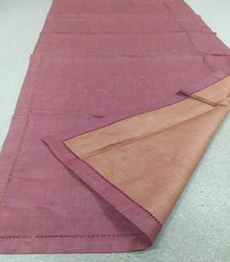 | 04с-14як Атласная 100% лен | 50/150 терракот +красн | 320 |  | 0
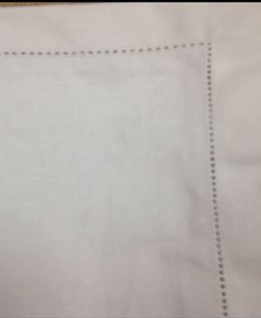 | 02с-72як Атласная лен 100% | 46/150 белый | 300 |  | 0
 |  | 46/220 белый | 440 |  | 0
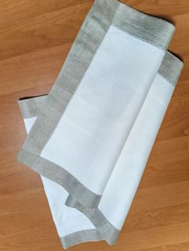 | 05с-40як Атласная с ажуром 100% лен | 50/170 бежевый | 360 |  | 0
 | 05С-40ЯК Орнамент евроугол 100%лен | 50*180 терр/сер | 300 |  | 0
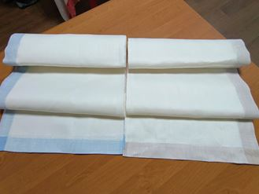 | 9с-74як (пришивная кайма для скатертей) Атласная 100% лен | 46/300 голубой и бежевый | 450 |  | 0
 |  | 46/400 голубой и бежевый | 600 |  | 0
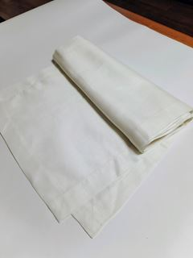 | обр.0560 Атласная 100% лен | 43/178 белый | 200 |  | 0
 |  | 43/229 белый | 260 |  | 0
 |  | 43/274 белый | 300 |  | 0
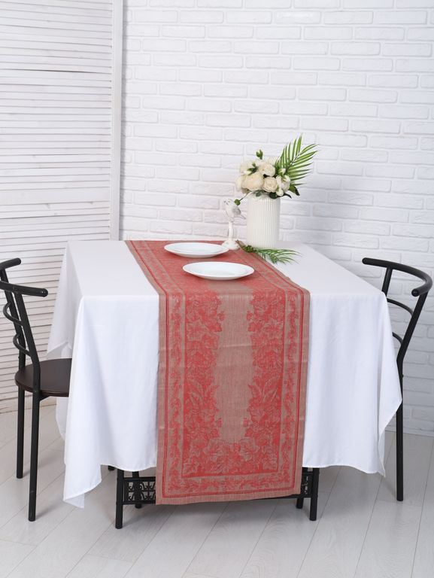 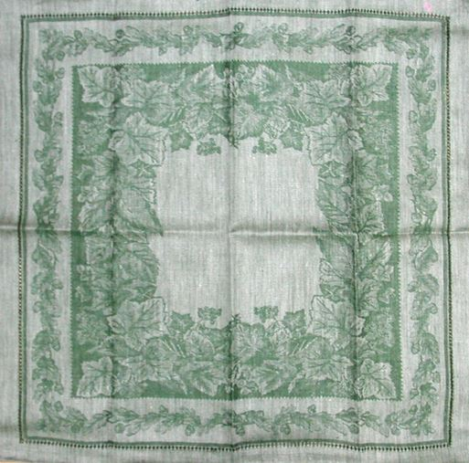 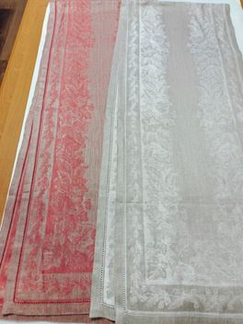 | 01с-22як Гербарий лен 100% | 46/229 сер/красн | 380 |  | 0
 |  | 46/229 серый | 380 |  | 0
 |  | 46/229 сер/зелен | 380 |  | 0
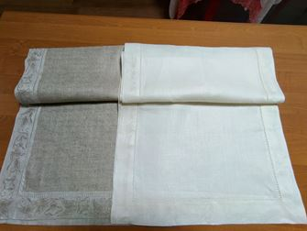 | 0с-39як Вьюнок лен 100% | 47/180 бежевый, белый | 360 |  | 0
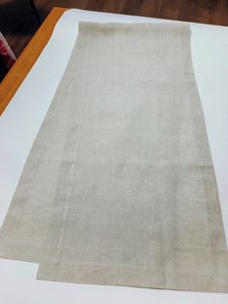 | обр.0562 Атласная 100%лен | 43/229 бжевый | 280 |  | 0
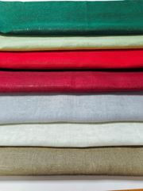 | обр.01329 Ткань сетка 100% лен | 45/150 в ассортименте | 200 |  | 0
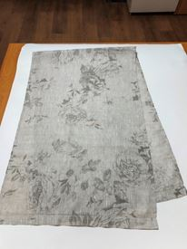 | обр.01879 Розы на сером 100% лен | 50/150 | 250 |  | 0
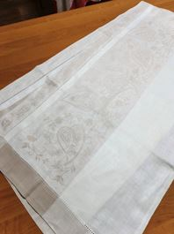 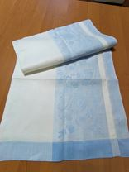 | 9с-72як (пришивная кайма для скатертей) Патриция лен 100% | 53/200 белая середина голубая кайма | 300 |  | 0
 |  | 53/200 белая середина бежевая кайма | 300 |  | 0
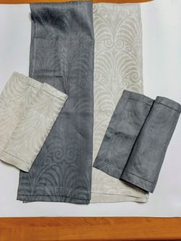 | Обр.1490а Узорная 100%лен | 50*/150 серый | 300 |  | 0
 |  | 50/150 серо черный | 300 |  | 0
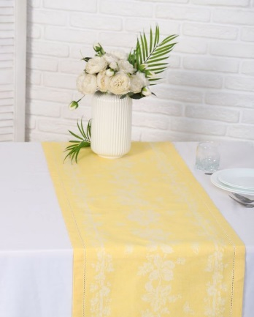 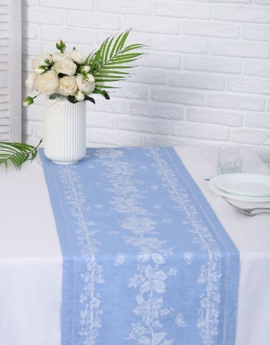 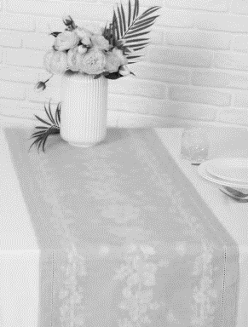 | 03с-52як Ласточка 50%лен 50%хб | 41/229 желтый | 320 |  | 0
 |  | 41/229 синий | 320 |  | 0
 |  | 41/229 зеленый | 320 |  | 0
 |  | 41/229 серый | 320 |  | 0
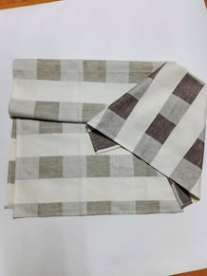 | обр.01266 50%лен 50%хб | 45/160 клетка беж и корич | 200 |  | 0
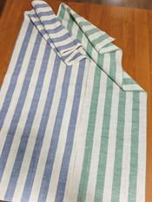 | обр.01268 50%лен 50%хб | 45/160 полоска синяя и зеленая | 200 |  | 0
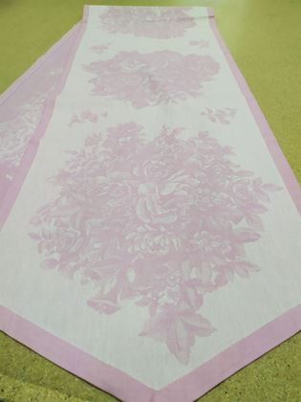 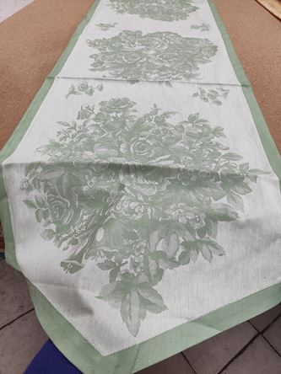 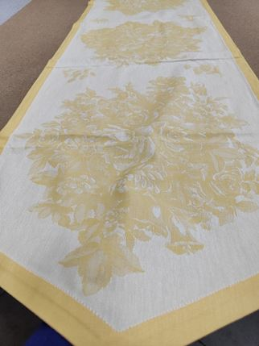 | 04с-20як Весенние цветы 100% хлопок | 46/229 розовый | 270 |  | 0
 |  | 46/229 зеленый | 270 |  | 0
 |  | 46/229 желтый | 270 |  | 0
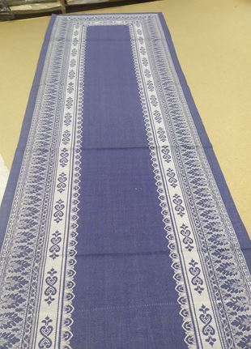 | 04с-20як Ханука 100% хлопок | 46/274 синий | 320 |  | 0
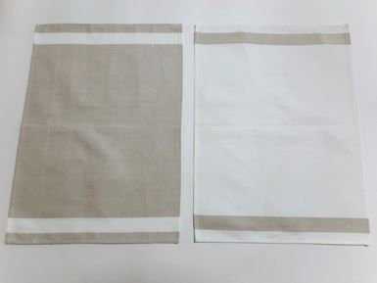 | 14с-20як Ломаная саржа 100% хлопок | 50/170 бежевый | 170 |  | 0
 |  | 50/220 бежевый | 220 |  | 0
 |  | 50/280 бежевый | 280 |  | 0
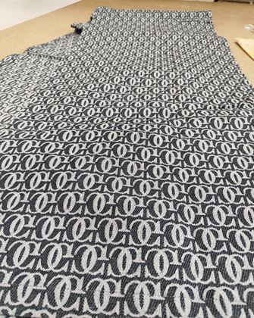 | 13с-43як Логотип 100% хлопок | 46/274 черный | 280 |  | 0
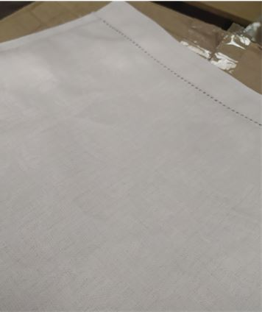 | 01с-47як Перепев 30%лен 70% хлопок | 50/150 белый | 300 |  | 0
ИТОГО |  |  |  | 0.00 | 0.00

